KM(LTC_FIRST_SYM)
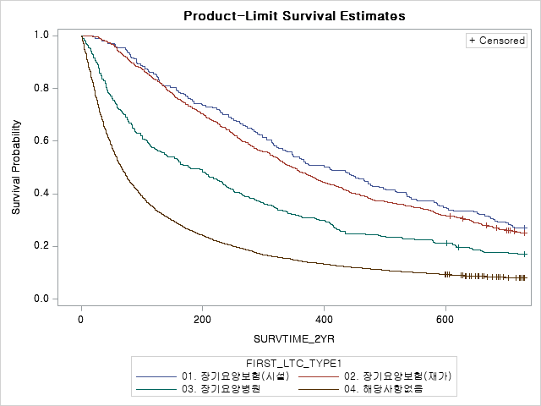
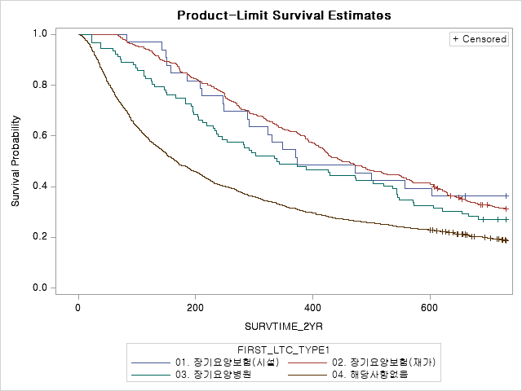
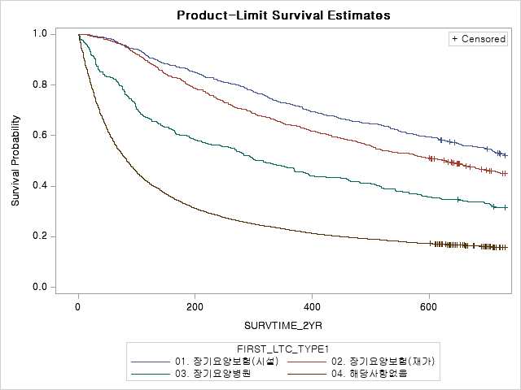
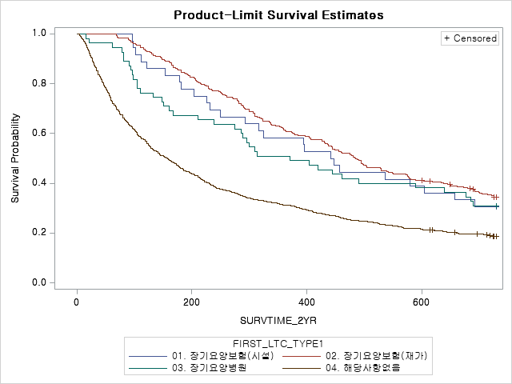
남성 | 65-74세 | 미치료군 | 남성 | 65-74세 | 치료군 | 여성 | 65-74세 | 미치료군 | 여성 | 65-74세 | 치료군
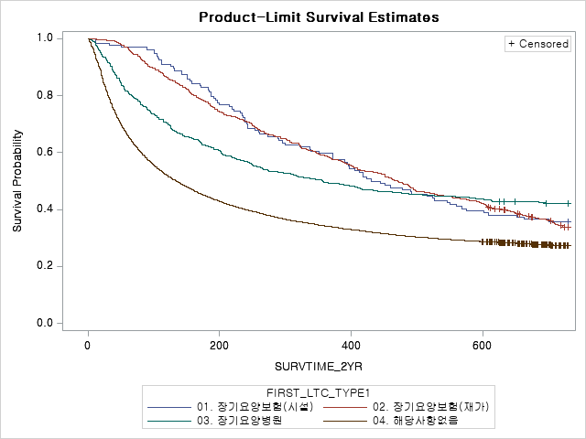
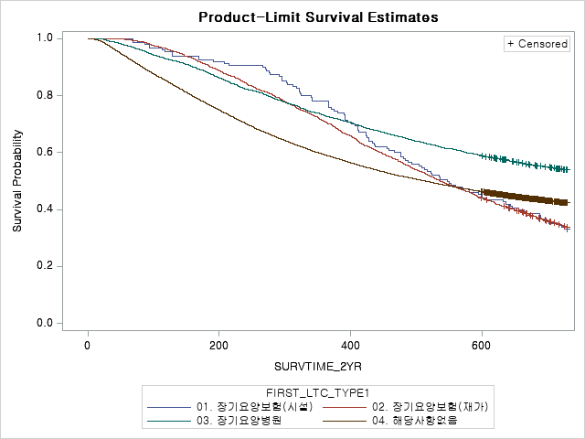
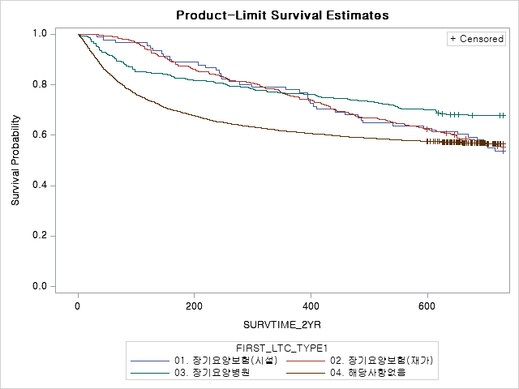
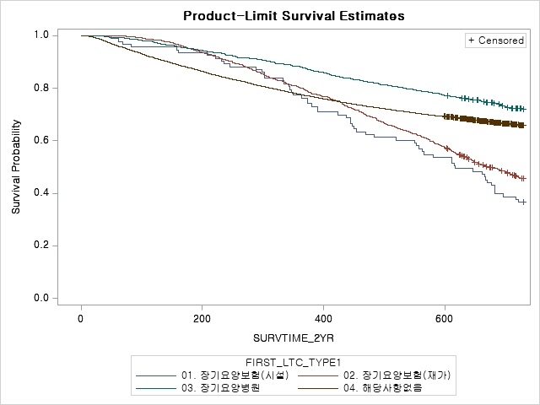

남성 | 75-84세 | 미치료군 | 남성 | 75-84세 | 치료군 | 여성 | 75-84세 | 미치료군 | 여성 | 75-84세 | 치료군
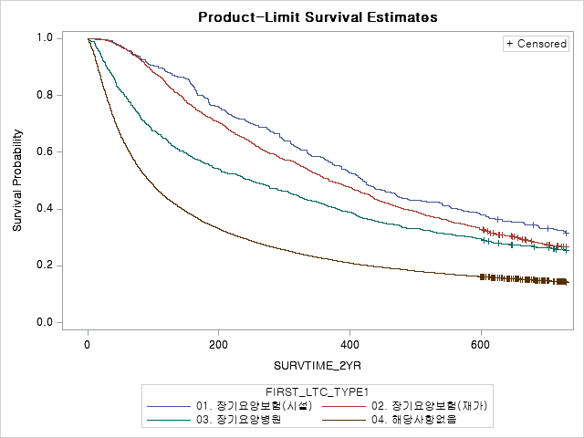
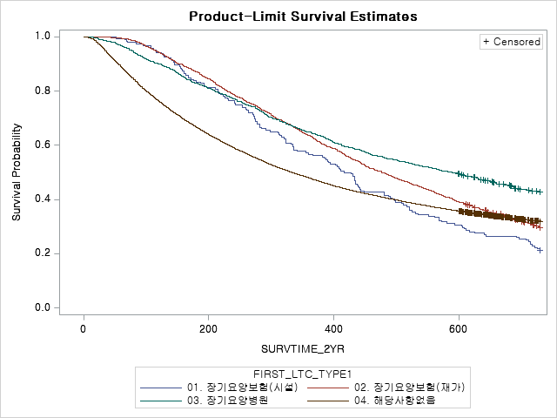
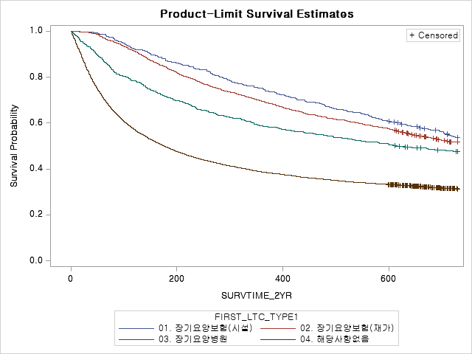
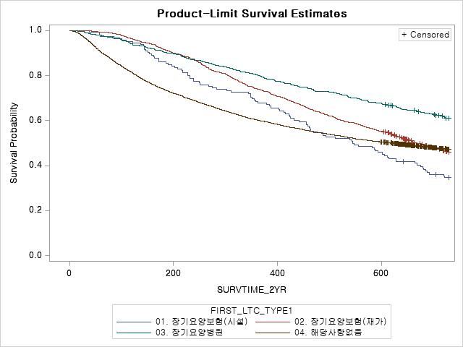

남성 | 85+세 | 미치료군 | 남성 | 85+세 | 치료군 | 여성 | 85+세 | 미치료군 | 여성 | 85+세 | 치료군

KM(LTC_FIRST_ADJ)
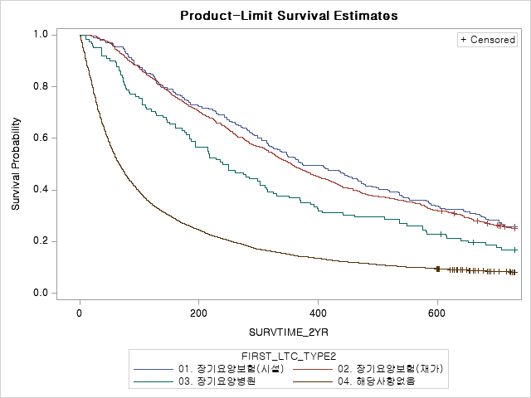
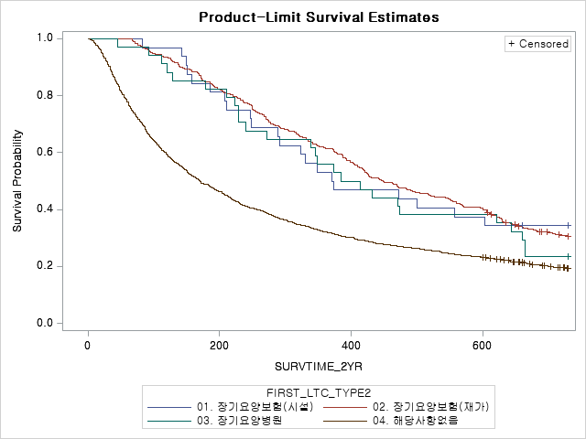
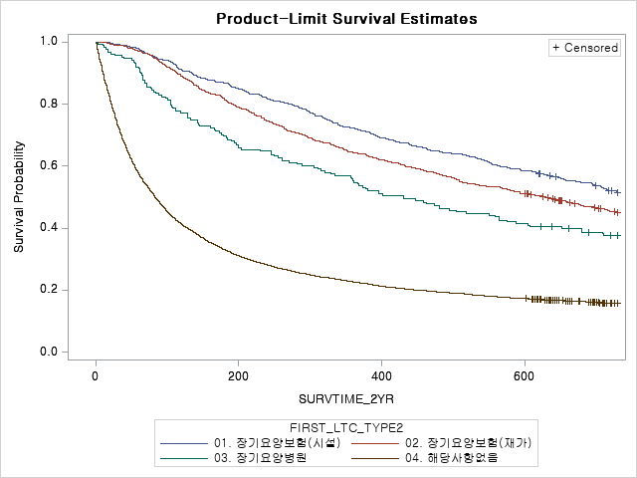
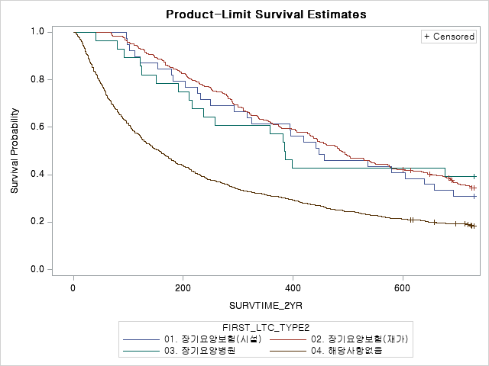
남성 | 65-74세 | 미치료군 | 남성 | 65-74세 | 치료군 | 여성 | 65-74세 | 미치료군 | 여성 | 65-74세 | 치료군
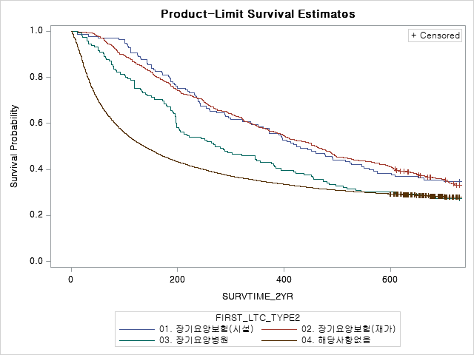
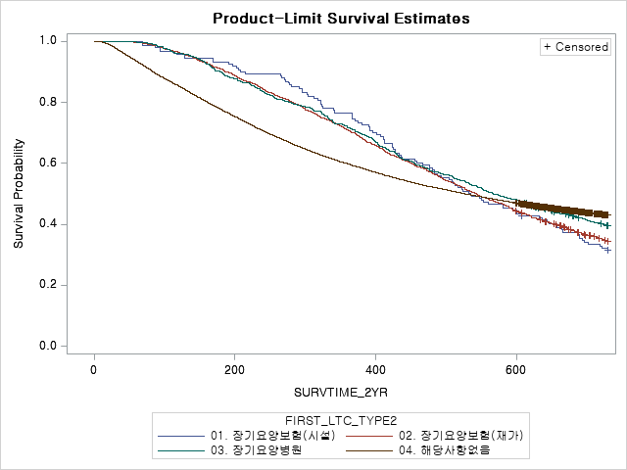
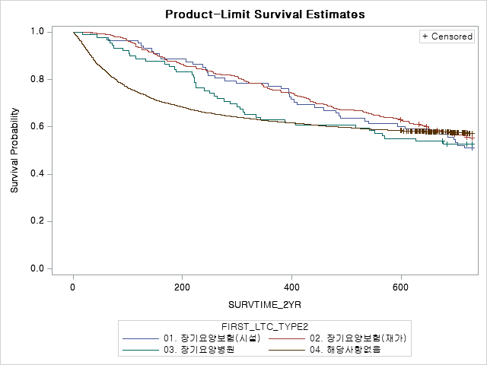
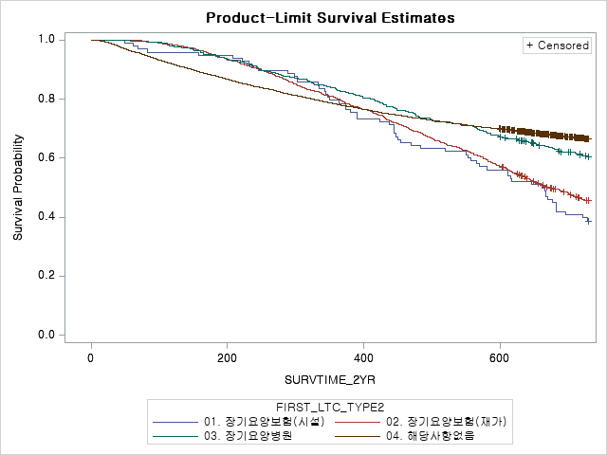

남성 | 75-84세 | 미치료군 | 남성 | 75-84세 | 치료군 | 여성 | 75-84세 | 미치료군 | 여성 | 75-84세 | 치료군
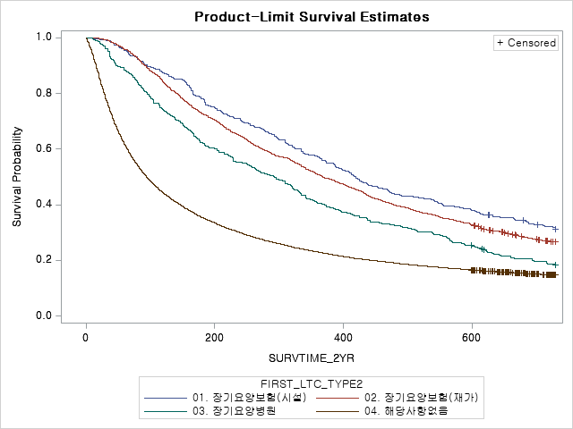
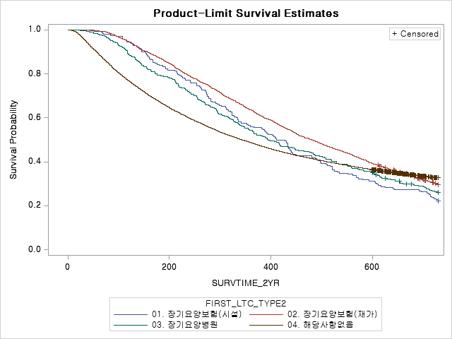
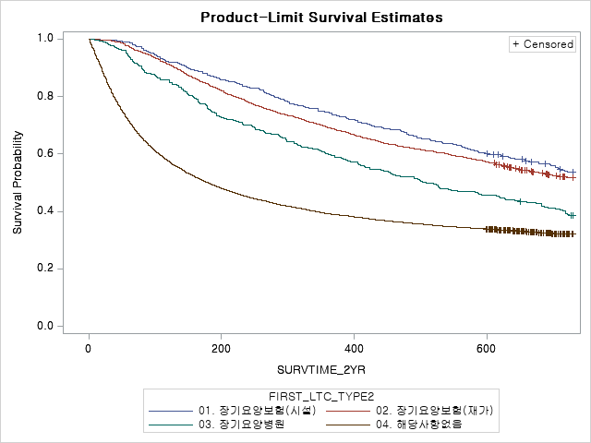
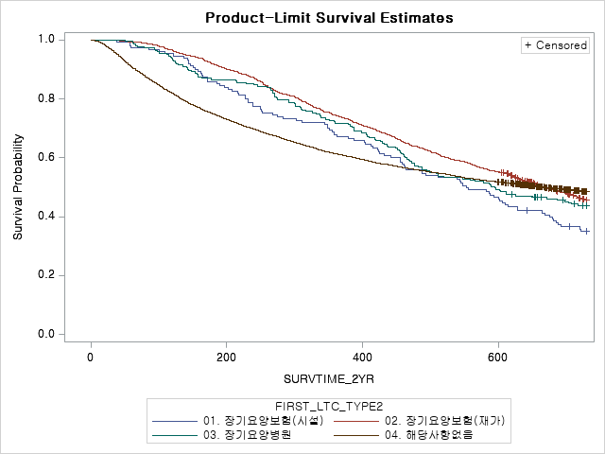

남성 | 85+세 | 미치료군 | 남성 | 85+세 | 치료군 | 여성 | 85+세 | 미치료군 | 여성 | 85+세 | 치료군

KM(LTC_FIRST_SYM,ADJ)
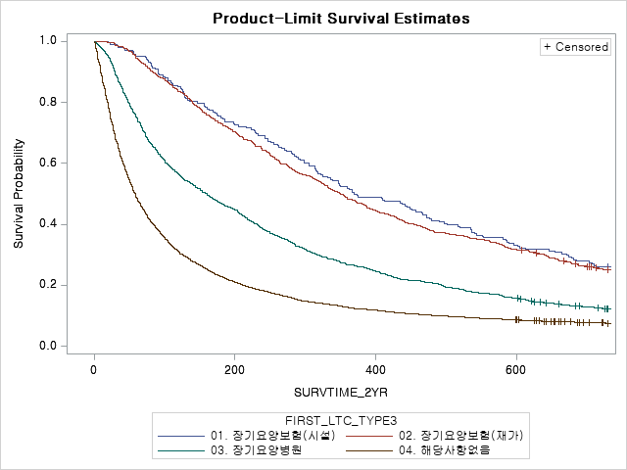
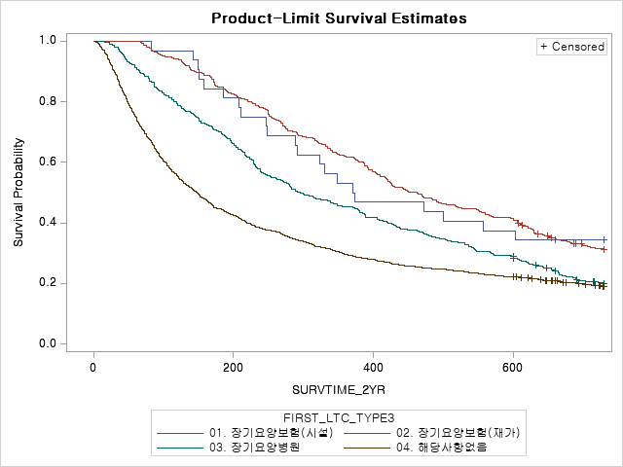
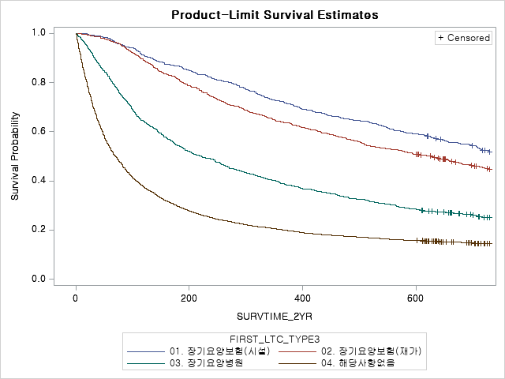
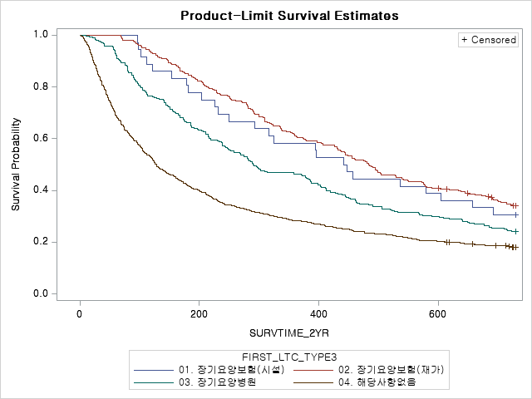
남성 | 65-74세 | 미치료군 | 남성 | 65-74세 | 치료군 | 여성 | 65-74세 | 미치료군 | 여성 | 65-74세 | 치료군
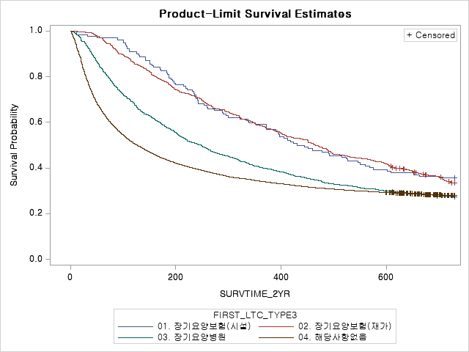
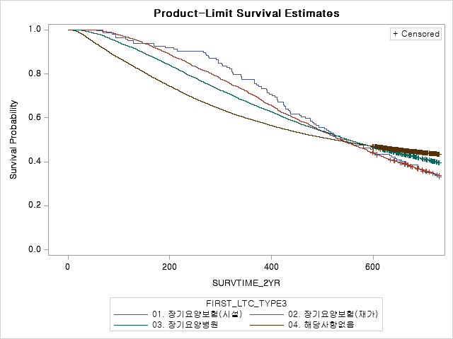
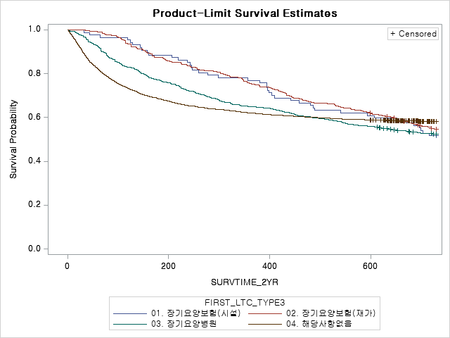
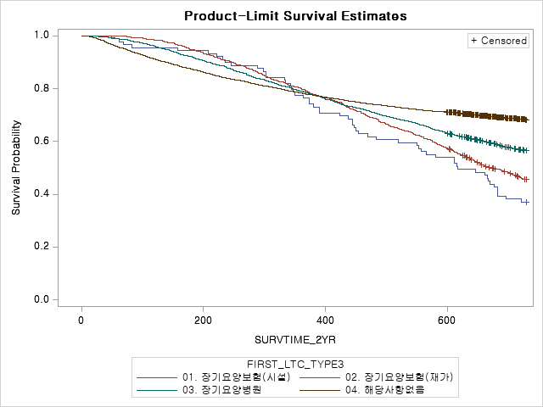

남성 | 75-84세 | 미치료군 | 남성 | 75-84세 | 치료군 | 여성 | 75-84세 | 미치료군 | 여성 | 75-84세 | 치료군
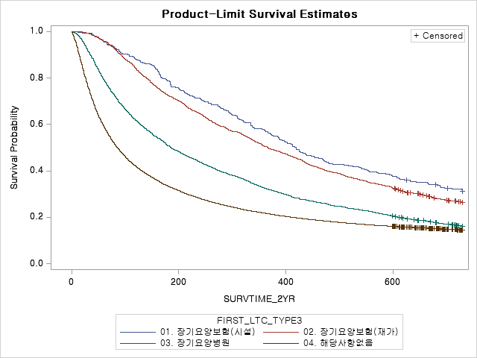
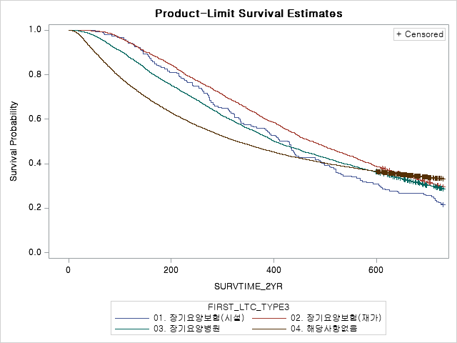
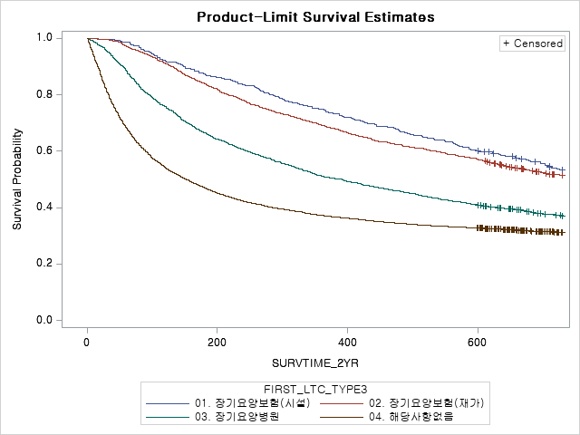
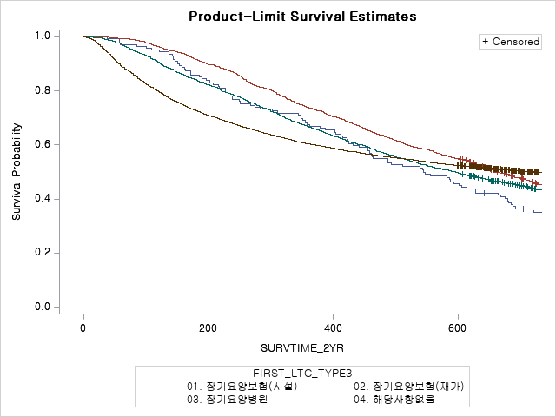

남성 | 85+세 | 미치료군 | 남성 | 85+세 | 치료군 | 여성 | 85+세 | 미치료군 | 여성 | 85+세 | 치료군

Sheet2
